Page1
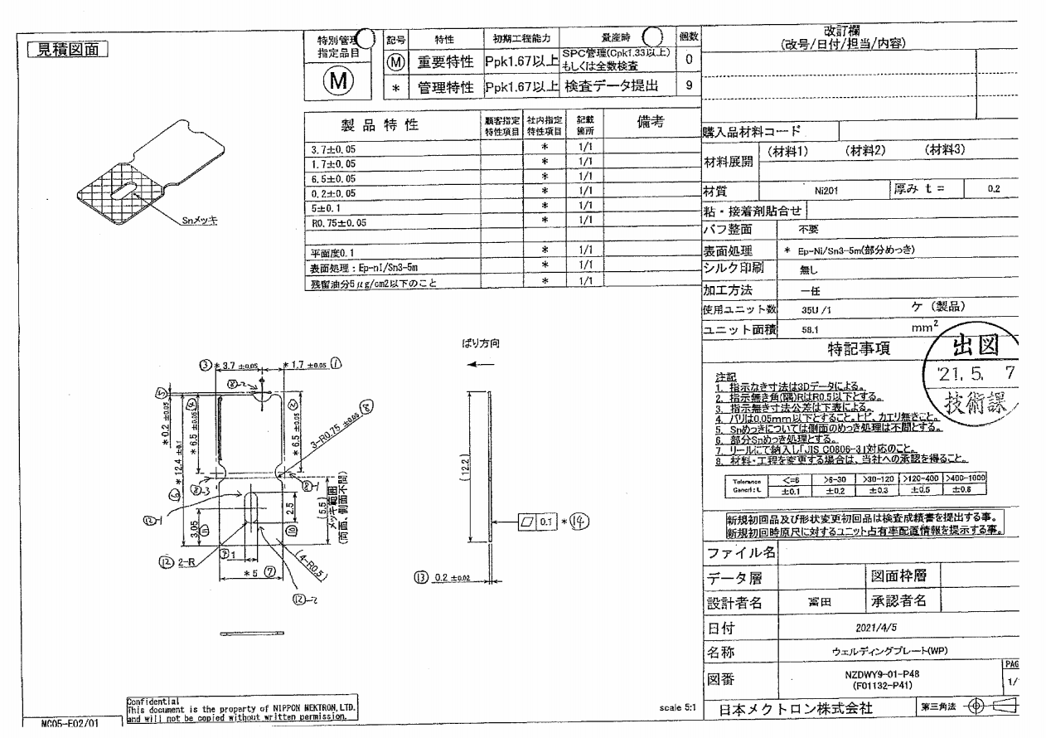
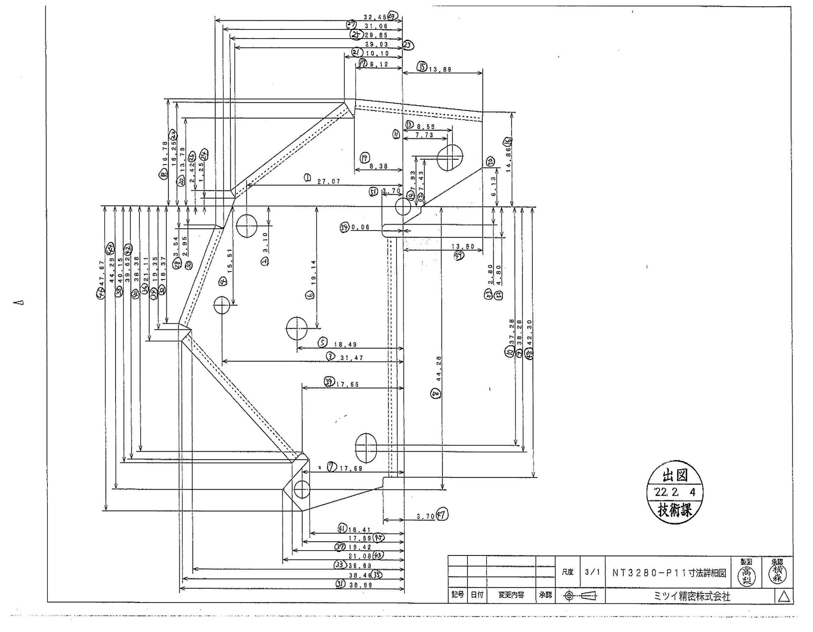
 |  |  |  |  |  |  |  |  |  |  |  | 工程能力調査表 |  |  |  |  |  |  |  |  |  |  |  |  |  |  |  |  |  |  | 1 |  | 項中 |  | 2 | 項

図番 | NZDWY9-01-P48 |  |  |  |  |  |  |  |  | 品名 |  | 補強板 |  |  |  |  |  |  |  | 工程能力調査 |  |  |  | 測定日 |  | 2022-06-10 |  |  |  | 備考

項 目 | 8_2 |  |  |  | 1 |  |  |  | 2 |  |  |  |  | 8_1 |  |  |  | 3 |  |  |  | 4 |  |  |  | 8_3 |  |  |  | 5 |  |  |  |  |  |  | 8_2 | 1 | 2 | 8_1 | 3 | 4 | 8_3 | 5 | 6 | 7 | 9 | - | - | 10 | 11 | 14
規 格 |  | 0.750 |  | 0.05 |  | -1.70 |  | 0.05 |  |  | -6.50 |  | 0.05 |  | 0.75 |  | 0.05 |  | 3.70 |  | 0.05 |  | -6.50 |  | 0.05 |  | 0.75 |  | 0.05 |  | -0.20 |  |  | 0.05
 |  |  |  | -0.05 |  |  |  | -0.05 |  |  |  |  | -0.05 |  |  |  | -0.05 |  |  |  | -0.05 |  |  |  | -0.05 |  |  |  | -0.05 |  |  |  |  | -0.05 |  |  | 0.75 | -1.7 | -6.5 | 0.75 | 3.7 | -6.5 | 0.75 | -0.2 | -12.4 | 5 | 1 | 0.5 | 0.5 | 2.5 | 3.05 | 0
測定機器 | QV-Pro |  |  |  | QV-Pro |  |  |  | QV-Pro |  |  |  |  | QV-Pro |  |  |  | QV-Pro |  |  |  | QV-Pro |  |  |  | QV-Pro |  |  |  | Keyence IM |  |  |  |  |  |  | 0.05 | 0.05 | 0.05 | 0.05 | 0.05 | 0.05 | 0.05 | 0.05 | 0.1 | 0.1 | 0.1 | 0.1 | 0.1 | 0.1 | 0.1 | 0.1
両側／片側 | 両側 |  |  |  | 両側 |  |  |  | 両側 |  |  |  |  | 両側 |  |  |  | 両側 |  |  |  | 両側 |  |  |  | 両側 |  |  |  | 両側 |  |  |  |  |  |  | 0.05 | 0.05 | 0.05 | 0.05 | 0.05 | 0.05 | 0.05 | 0.05 | 0.1 | 0.1 | 0.1 | 0.1 | 0.1 | 0.1 | 0.1
1 |  |  | 0.7480 |  |  |  | (1.692) |  |  |  |  | -6.500 |  |  |  | 0.744 |  |  |  | 3.713 |  |  |  | -6.500 |  |  |  | 0.755 |  |  |  |  | -0.201 |  |  |  | 0.748 | -1.692 | -6.5 | 0.744 | 3.713 | -6.5 | 0.755 | -0.201 | -12.398 | 4.999 | 1.002 | 0.494 | 0.494 | 2.49 | 3.051 | 0.001
2 |  |  | 0.7360 |  |  |  | (1.698) |  |  |  |  | -6.489 |  |  |  | 0.746 |  |  |  | 3.701 |  |  |  | -6.487 |  |  |  | 0.747 |  |  |  |  | -0.188 |  |  |  | 0.736 | -1.698 | -6.489 | 0.746 | 3.701 | -6.487 | 0.747 | -0.188 | -12.385 | 5.001 | 1 | 0.496 | 0.49 | 2.499 | 3.047 | 0.002
3 |  |  | 0.7440 |  |  |  | (1.691) |  |  |  |  | -6.496 |  |  |  | 0.743 |  |  |  | 3.698 |  |  |  | -6.495 |  |  |  | 0.744 |  |  |  |  | -0.196 |  |  |  | 0.744 | -1.691 | -6.496 | 0.743 | 3.698 | -6.495 | 0.744 | -0.196 | -12.393 | 4.999 | 1.001 | 0.498 | 0.495 | 2.5 | 3.048 | 0.001
4 |  |  | 0.7410 |  |  |  | (1.691) |  |  |  |  | -6.492 |  |  |  | 0.744 |  |  |  | 3.709 |  |  |  | -6.489 |  |  |  | 0.751 |  |  |  |  | -0.191 |  |  |  | 0.741 | -1.691 | -6.492 | 0.744 | 3.709 | -6.489 | 0.751 | -0.191 | -12.389 | 4.999 | 1.001 | 0.499 | 0.495 | 2.5 | 3.049 | 0.001
5 |  |  | 0.7400 |  |  |  | (1.694) |  |  |  |  | -6.492 |  |  |  | 0.747 |  |  |  | 3.702 |  |  |  | -6.490 |  |  |  | 0.745 |  |  |  |  | -0.192 |  |  |  | 0.74 | -1.694 | -6.492 | 0.747 | 3.702 | -6.49 | 0.745 | -0.192 | -12.389 | 4.999 | 1.001 | 0.497 | 0.499 | 2.5 | 3.051 | 0.001
6 |  |  | 0.7420 |  |  |  | (1.693) |  |  |  |  | -6.494 |  |  |  | 0.745 |  |  |  | 3.703 |  |  |  | -6.493 |  |  |  | 0.748 |  |  |  |  | -0.194 |  |  |  | 0.742 | -1.693 | -6.494 | 0.745 | 3.703 | -6.493 | 0.748 | -0.194 | -12.391 | 4.999 | 1.001 | 0.497 | 0.499 | 2.5 | 3.051 | 0.002
7 |  |  | 0.7340 |  |  |  | (1.691) |  |  |  |  | -6.486 |  |  |  | 0.744 |  |  |  | 3.706 |  |  |  | -6.484 |  |  |  | 0.749 |  |  |  |  | -0.186 |  |  |  | 0.734 | -1.691 | -6.486 | 0.744 | 3.706 | -6.484 | 0.749 | -0.186 | -12.382 | 5.002 | 1.001 | 0.499 | 0.498 | 2.501 | 3.05 | 0.002
8 |  |  | 0.7400 |  |  |  | (1.691) |  |  |  |  | -6.493 |  |  |  | 0.744 |  |  |  | 3.699 |  |  |  | -6.489 |  |  |  | 0.743 |  |  |  |  | -0.192 |  |  |  | 0.74 | -1.691 | -6.493 | 0.744 | 3.699 | -6.489 | 0.743 | -0.192 | -12.389 | 4.999 | 1.002 | 0.499 | 0.498 | 2.499 | 3.05 | 0.001
9 |  |  | 0.7430 |  |  |  | (1.695) |  |  |  |  | -6.495 |  |  |  | 0.746 |  |  |  | 3.702 |  |  |  | -6.494 |  |  |  | 0.747 |  |  |  |  | -0.195 |  |  |  | 0.743 | -1.695 | -6.495 | 0.746 | 3.702 | -6.494 | 0.747 | -0.195 | -12.392 | 5.001 | 1.002 | 0.498 | 0.498 | 2.501 | 3.05 | 0.001
10 |  |  | 0.7420 |  |  |  | (1.693) |  |  |  |  | -6.493 |  |  |  | 0.744 |  |  |  | 3.699 |  |  |  | -6.493 |  |  |  | 0.745 |  |  |  |  | -0.194 |  |  |  | 0.742 | -1.693 | -6.493 | 0.744 | 3.699 | -6.493 | 0.745 | -0.194 | -12.391 | 5 | 1.002 | 0.498 | 0.499 | 2.5 | 3.051 | 0.001
11 |  |  | 0.7350 |  |  |  | (1.693) |  |  |  |  | -6.486 |  |  |  | 0.744 |  |  |  | 3.702 |  |  |  | -6.484 |  |  |  | 0.747 |  |  |  |  | -0.186 |  |  |  | 0.735 | -1.693 | -6.486 | 0.744 | 3.702 | -6.484 | 0.747 | -0.186 | -12.382 | 4.999 | 1.001 | 0.498 | 0.498 | 2.501 | 3.05 | 0.002
12 |  |  | 0.7390 |  |  |  | (1.693) |  |  |  |  | -6.490 |  |  |  | 0.744 |  |  |  | 3.700 |  |  |  | -6.490 |  |  |  | 0.746 |  |  |  |  | -0.191 |  |  |  | 0.739 | -1.693 | -6.49 | 0.744 | 3.7 | -6.49 | 0.746 | -0.191 | -12.388 | 4.999 | 1.002 | 0.498 | 0.498 | 2.5 | 3.05 | 0.002
13 |  |  | 0.7400 |  |  |  | (1.695) |  |  |  |  | -6.491 |  |  |  | 0.747 |  |  |  | 3.703 |  |  |  | -6.490 |  |  |  | 0.746 |  |  |  |  | -0.192 |  |  |  | 0.74 | -1.695 | -6.491 | 0.747 | 3.703 | -6.49 | 0.746 | -0.192 | -12.388 | 5 | 1.002 | 0.499 | 0.498 | 2.5 | 3.05 | 0.001
14 |  |  | 0.7410 |  |  |  | (1.690) |  |  |  |  | -6.494 |  |  |  | 0.743 |  |  |  | 3.706 |  |  |  | -6.491 |  |  |  | 0.748 |  |  |  |  | -0.193 |  |  |  | 0.741 | -1.69 | -6.494 | 0.743 | 3.706 | -6.491 | 0.748 | -0.193 | -12.39 | 5 | 1.001 | 0.499 | 0.496 | 2.499 | 3.05 | 0.003
15 |  |  | 0.7420 |  |  |  | (1.693) |  |  |  |  | -6.494 |  |  |  | 0.745 |  |  |  | 3.700 |  |  |  | -6.492 |  |  |  | 0.745 |  |  |  |  | -0.194 |  |  |  | 0.742 | -1.693 | -6.494 | 0.745 | 3.7 | -6.492 | 0.745 | -0.194 | -12.391 | 4.999 | 1.001 | 0.499 | 0.498 | 2.5 | 3.049 | 0.002
16 |  |  | 0.7400 |  |  |  | (1.692) |  |  |  |  | -6.493 |  |  |  | 0.747 |  |  |  | 3.706 |  |  |  | -6.490 |  |  |  | 0.747 |  |  |  |  | -0.192 |  |  |  | 0.74 | -1.692 | -6.493 | 0.747 | 3.706 | -6.49 | 0.747 | -0.192 | -12.388 | 4.999 | 1.001 | 0.499 | 0.498 | 2.501 | 3.05 | 0.002
17 |  |  | 0.7460 |  |  |  | (1.690) |  |  |  |  | -6.499 |  |  |  | 0.745 |  |  |  | 3.708 |  |  |  | -6.496 |  |  |  | 0.749 |  |  |  |  | -0.198 |  |  |  | 0.746 | -1.69 | -6.499 | 0.745 | 3.708 | -6.496 | 0.749 | -0.198 | -12.395 | 5 | 1.001 | 0.499 | 0.498 | 2.501 | 3.049 | 0
18 |  |  | 0.7430 |  |  |  | (1.691) |  |  |  |  | -6.495 |  |  |  | 0.745 |  |  |  | 3.702 |  |  |  | -6.493 |  |  |  | 0.747 |  |  |  |  | -0.195 |  |  |  | 0.743 | -1.691 | -6.495 | 0.745 | 3.702 | -6.493 | 0.747 | -0.195 | -12.392 | 4.999 | 1.001 | 0.499 | 0.498 | 2.5 | 3.05 | 0.002
19 |  |  | 0.7410 |  |  |  | (1.691) |  |  |  |  | -6.492 |  |  |  | 0.745 |  |  |  | 3.703 |  |  |  | -6.491 |  |  |  | 0.747 |  |  |  |  | -0.192 |  |  |  | 0.741 | -1.691 | -6.492 | 0.745 | 3.703 | -6.491 | 0.747 | -0.192 | -12.389 | 4.999 | 1.001 | 0.496 | 0.498 | 2.5 | 3.051 | 0.002
20 |  |  | 0.7370 |  |  |  | (1.695) |  |  |  |  | -6.488 |  |  |  | 0.747 |  |  |  | 3.702 |  |  |  | -6.488 |  |  |  | 0.747 |  |  |  |  | -0.189 |  |  |  | 0.737 | -1.695 | -6.488 | 0.747 | 3.702 | -6.488 | 0.747 | -0.189 | -12.385 | 4.999 | 1.001 | 0.499 | 0.498 | 2.5 | 3.05 | 0.001
21 |  |  | 0.7340 |  |  |  | (1.694) |  |  |  |  | -6.484 |  |  |  | 0.747 |  |  |  | 3.703 |  |  |  | -6.484 |  |  |  | 0.747 |  |  |  |  | -0.185 |  |  |  | 0.734 | -1.694 | -6.484 | 0.747 | 3.703 | -6.484 | 0.747 | -0.185 | -12.381 | 5 | 1.001 | 0.5 | 0.498 | 2.5 | 3.05 | 0.003
22 |  |  | 0.7410 |  |  |  | (1.695) |  |  |  |  | -6.493 |  |  |  | 0.747 |  |  |  | 3.701 |  |  |  | -6.491 |  |  |  | 0.746 |  |  |  |  | -0.193 |  |  |  | 0.741 | -1.695 | -6.493 | 0.747 | 3.701 | -6.491 | 0.746 | -0.193 | -12.39 | 5 | 1.002 | 0.498 | 0.498 | 2.501 | 3.051 | 0.002
23 |  |  | 0.7440 |  |  |  | (1.695) |  |  |  |  | -6.495 |  |  |  | 0.747 |  |  |  | 3.704 |  |  |  | -6.495 |  |  |  | 0.749 |  |  |  |  | -0.196 |  |  |  | 0.744 | -1.695 | -6.495 | 0.747 | 3.704 | -6.495 | 0.749 | -0.196 | -12.393 | 4.999 | 1.001 | 0.5 | 0.497 | 2.499 | 3.048 | 0.001
24 |  |  | 0.7400 |  |  |  | (1.692) |  |  |  |  | -6.492 |  |  |  | 0.743 |  |  |  | 3.698 |  |  |  | -6.492 |  |  |  | 0.744 |  |  |  |  | -0.193 |  |  |  | 0.74 | -1.692 | -6.492 | 0.743 | 3.698 | -6.492 | 0.744 | -0.193 | -12.39 | 4.999 | 1.001 | 0.499 | 0.498 | 2.5 | 3.051 | 0.002
25 |  |  | 0.7400 |  |  |  | (1.696) |  |  |  |  | -6.489 |  |  |  | 0.745 |  |  |  | 3.698 |  |  |  | -6.491 |  |  |  | 0.746 |  |  |  |  | -0.192 |  |  |  | 0.74 | -1.696 | -6.489 | 0.745 | 3.698 | -6.491 | 0.746 | -0.192 | -12.389 | 5.001 | 1.001 | 0.5 | 0.499 | 2.498 | 3.049 | 0.002
26 |  |  | 0.7440 |  |  |  | (1.690) |  |  |  |  | -6.495 |  |  |  | 0.744 |  |  |  | 3.708 |  |  |  | -6.494 |  |  |  | 0.750 |  |  |  |  | -0.196 |  |  |  | 0.744 | -1.69 | -6.495 | 0.744 | 3.708 | -6.494 | 0.75 | -0.196 | -12.393 | 5 | 1.001 | 0.499 | 0.498 | 2.5 | 3.05 | 0.001
27 |  |  | 0.7400 |  |  |  | (1.692) |  |  |  |  | -6.492 |  |  |  | 0.745 |  |  |  | 3.704 |  |  |  | -6.488 |  |  |  | 0.748 |  |  |  |  | -0.191 |  |  |  | 0.74 | -1.692 | -6.492 | 0.745 | 3.704 | -6.488 | 0.748 | -0.191 | -12.387 | 5 | 1.001 | 0.499 | 0.497 | 2.501 | 3.049 | 0.001
28 |  |  | 0.7390 |  |  |  | (1.697) |  |  |  |  | -6.488 |  |  |  | 0.747 |  |  |  | 3.702 |  |  |  | -6.489 |  |  |  | 0.745 |  |  |  |  | -0.189 |  |  |  | 0.739 | -1.697 | -6.488 | 0.747 | 3.702 | -6.489 | 0.745 | -0.189 | -12.386 | 5 | 1.002 | 0.499 | 0.498 | 2.5 | 3.049 | 0.002
29 |  |  | 0.7420 |  |  |  | (1.693) |  |  |  |  | -6.493 |  |  |  | 0.746 |  |  |  | 3.695 |  |  |  | -6.489 |  |  |  | 0.739 |  |  |  |  | -0.194 |  |  |  | 0.742 | -1.693 | -6.493 | 0.746 | 3.695 | -6.489 | 0.739 | -0.194 | -12.39 | 5.001 | 1.001 | 0.498 | 0.498 | 2.5 | 3.051 | 0.001
30 |  |  | 0.7380 |  |  |  | (1.693) |  |  |  |  | -6.490 |  |  |  | 0.746 |  |  |  | 3.709 |  |  |  | -6.489 |  |  |  | 0.752 |  |  |  |  | -0.189 |  |  |  | 0.738 | -1.693 | -6.49 | 0.746 | 3.709 | -6.489 | 0.752 | -0.189 | -12.386 | 5 | 1.001 | 0.496 | 0.498 | 2.5 | 3.051 | 0.002
ｘ | 0.7405 |  |  |  | -1.6930 |  |  |  | -6.492 |  |  |  |  | 0.745 |  |  |  | 3.703 |  |  |  | -6.491 |  |  |  | 0.747 |  |  |  | -0.192 |  |  |  |  |  |  | 23.469
σ | 0.00325 |  |  |  | 0.00209 |  |  |  | 0.00360 |  |  |  |  | 0.00137 |  |  |  | 0.00395 |  |  |  | 0.00358 |  |  |  | 0.00292 |  |  |  | 0.00355 |  |  |  |  |  |  | 23.467
Cp | 5.135 |  |  |  | 7.965 |  |  |  | 4.624 |  |  |  |  | 12.124 |  |  |  | 4.215 |  |  |  | 4.652 |  |  |  | 5.711 |  |  |  | 4.690
Cpk | 4.163 |  |  |  | 6.845 |  |  |  | 3.894 |  |  |  |  | 10.960 |  |  |  | (307.921) |  |  |  | 3.786 |  |  |  | 5.365 |  |  |  | 3.967
判定 | 工程能力は満足している |  |  |  | 工程能力は満足している |  |  |  | 工程能力は満足している |  |  |  |  | 工程能力は満足している |  |  |  | 工程能力は不足している |  |  |  | 工程能力は満足している |  |  |  | 工程能力は満足している |  |  |  | 工程能力は満足している

量産時 | 画像測定器 |  |  |  | 画像測定器 |  |  |  | 画像測定器 |  |  |  |  | 画像測定器 |  |  |  | 画像測定器 |  |  |  | 画像測定器 |  |  |  | 画像測定器 |  |  |  | 画像測定器
 | 抜取り |  |  |  | 抜取り |  |  |  | 抜取り |  |  |  |  | 抜取り |  |  |  | 抜取り |  |  |  | 抜取り |  |  |  | 抜取り |  |  |  | 抜取り

 |  |  |  |  |  |  |  |  |  |  |  |  |  |  |  |  |  |  |  |  |  |  |  |  |  |  |  |  |  |  |  | 承認 |  |  | 作成
 |  |  |  |  |  |  |  |  |  |  |  |  |  |  |  |  |  |  |  |  |  |  |  |  |  |  |  |  |  |  |  | 平野 |  |  | 石栗

